Trang_tính1
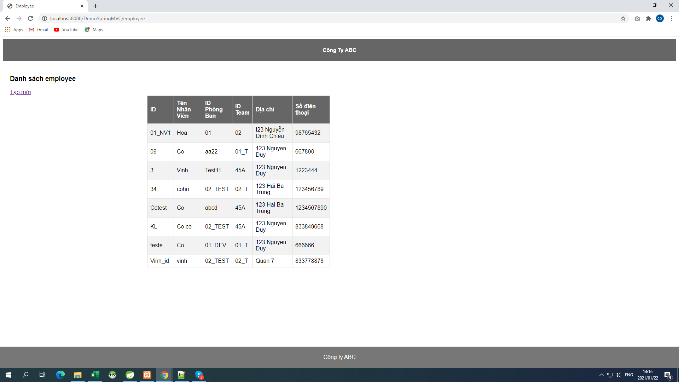

Cài đặt môi trường chạy Project abc
Công cụ lập trình : Spring Tool Suite, Version: 3.8.4.RELEASE
Tomcat server 8.5
Xampp
Ngôn ngữ lập trình: JAVA, Framework : Spring MVC
Database: MySQL
Bước 1: Khởi động Spring Tool Suite và Import Project
Bước 2: Add Tomcat server 8.5
Bước 3: Mở file demo-servlet.xml chỉnh thông số để kết nối database như hình
3306 : Port mysql
company_db : Tên database
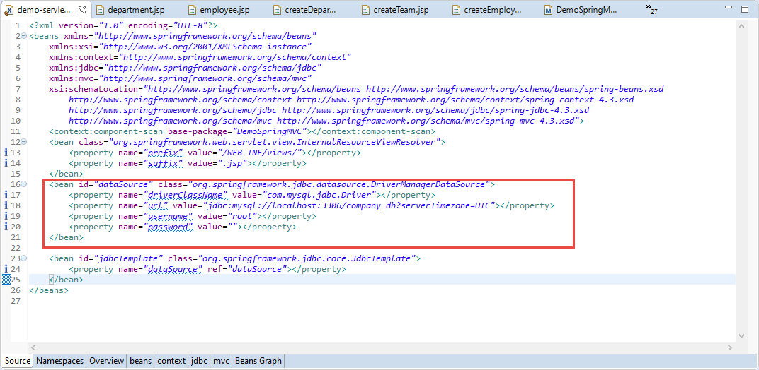

Bước 4: Khởi động Apache và MySQL trên Xampp
Bước 5: Truy cập vào phpMyadmin để import Database theo link http://localhost/phpmyadmin/

Chạy project
Start server tomcat 8.5 lên sau đó thực hiện Chạy Project
Kết quả như hình
API thứ nhất là trang chủ http://localhost:8080/DemoSpringMVC/



API Phòng ban http://localhost:8080/DemoSpringMVC/department | Tạo phòng ban khi click vào Link Tạo mới

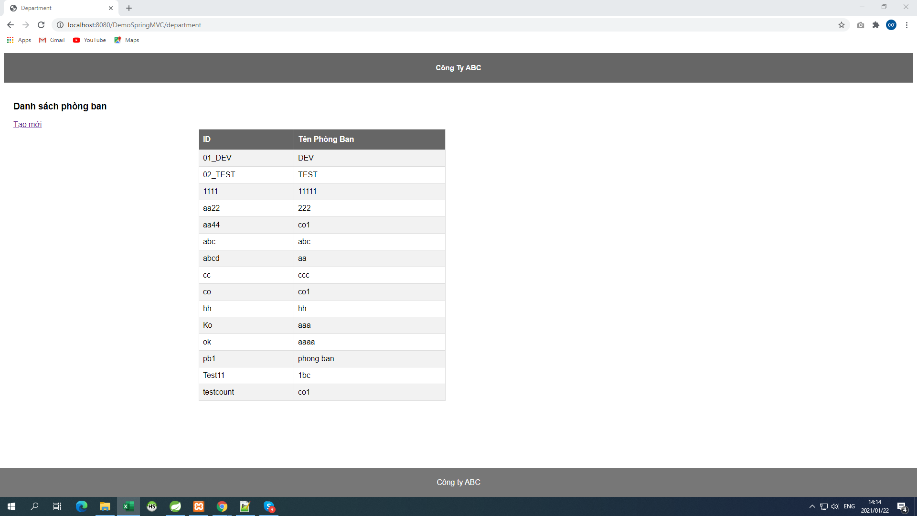


API Team http://localhost:8080/DemoSpringMVC/team | Tạo Team khi click vào link Tạo mới
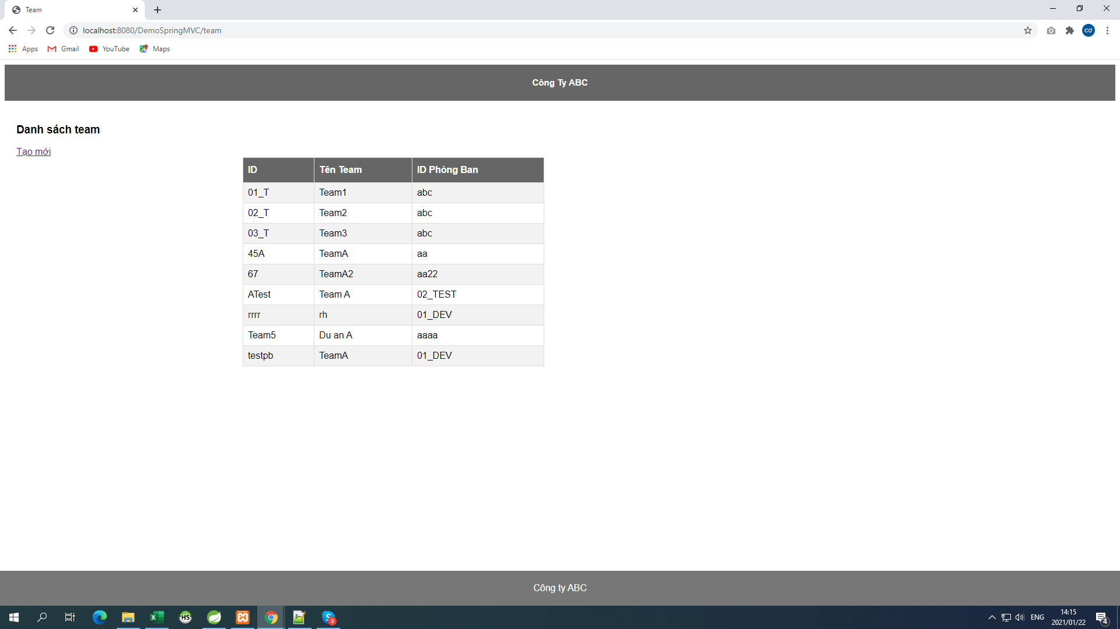


API Nhân Viên http://localhost:8080/DemoSpringMVC/employee | Tạo employee khi click vào link Tạo mới

